Readme
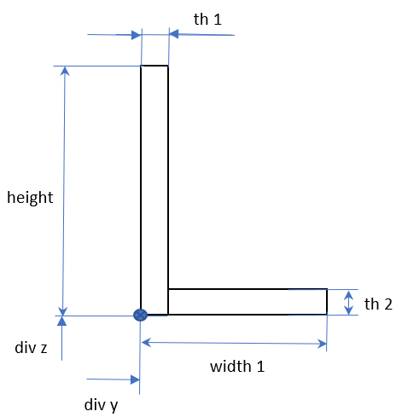
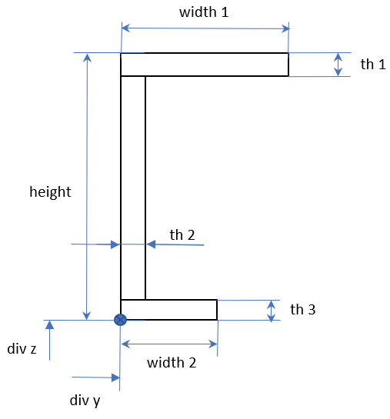
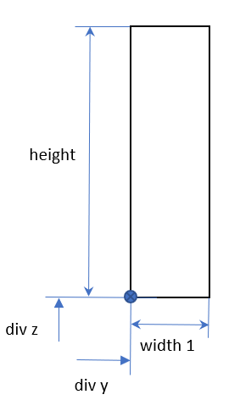
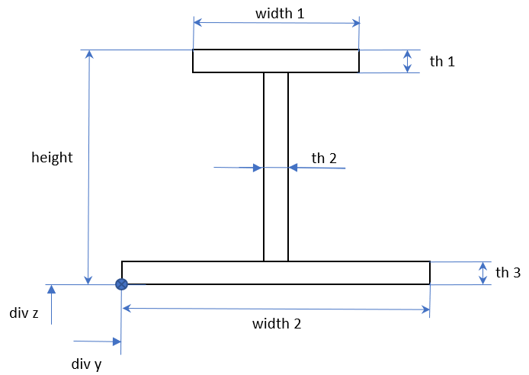
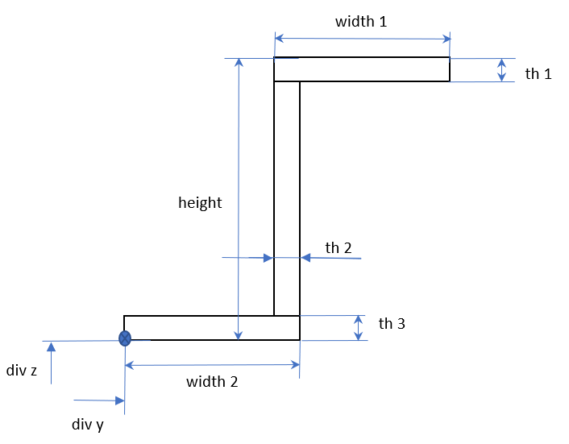
названия листа | Описание
uid | <номер самолета и типа элемента><номер шпангоута><сторона><номер стрингера>0
type | тип сечения (Rectangular, C-Section, L-Section, I-Section, Z--Section….)
height, width_1.. th_3 | Геометрические размеры сеченя (смотри описание ниже)
alpha | Угол поворота сечения относительно референсной точки
coord_y, coord_z | оффсет для сечения относительно референсной точки (на картинках обозначены через div_y, div_z)
comment | Поле для указания полезного комментария

 | поля обязательные для указания
 | поля которые можно указать после при внесении изменений в БД
 | необязательное поле

 | Основные правила заполнения и типичные ошибки
1 | Правила для нумерации сечений - номер самолета - 1; - тип элемента: 1 шпангоут 2 стрингер - номер шпангоута (наприме 01) - номер стороны (1 - LHS, 2 -RHS) - номер стрингера(например 02) - номер сечения в списке (обычно 0)
2 | Следует внимательно следить за тем чтобы все ячейки были заполнены соответствующим образом. Если для uid в одной ячейке не будет значения, а на других листах в соответсвующей ячейке будет, то это приведет к ошибке. Ошибку так же вызовет несоответствующая нумерация шпангоутов и стрингеров на разных листах. Для корректной работы на каждом листе должны быть указаные одни и теже шпангоуты и стрингеры....
3 | Допускается удалять неиспользуемые листы. Одновременно с этим, изменение имени листа приведет к ошибке.
4 | Типы сечений с характерными размерами приведены ниже соответствественно списку: Rectangular, C-Section, L-Section, I-Section, Z--Section

